Opgave 1
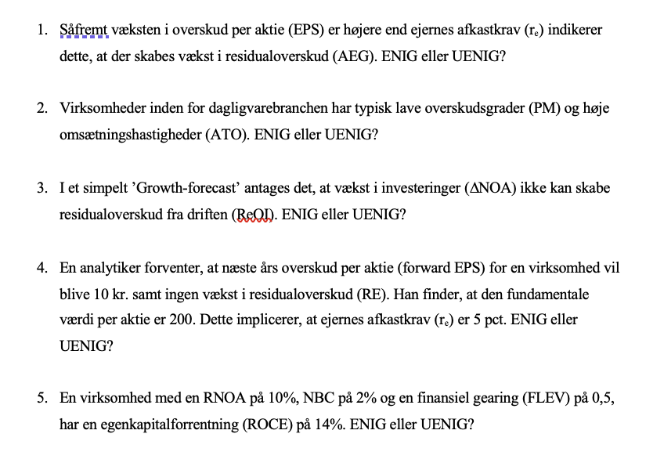
 | Uenig
 | Det er kun, når cum-dividend earnings er højere end rr,
 | at der skabes AEG og dermed vækst i RE

 | Enig
 | Pga høj konkurrence, homogeniteten i varer og de lave indgangsbarrierer
 | så er ATO'en oftest meget høj for detailvirksomheder
 | Uenig
 | fordi investeringer ofte foretages med det formål at skabe vækst og øget profit, som bør kunne generere residualoverskud,
 | hvis de implementeres og forvaltes korrekt

 | Enig
 | Ingen vækst i RE betyder ingen vækst i AEG. Derfor kan vi regne
EPS | V=1/r x [EPS + AEG]=1/r x [200 + 0]=200
 | Isolerer man for r får man 5%

 | Enig
 | Formlen er ROCE=RNOA+FLEV(RNOA-NBC)
 | ROCE er = 14%

Opgave 2
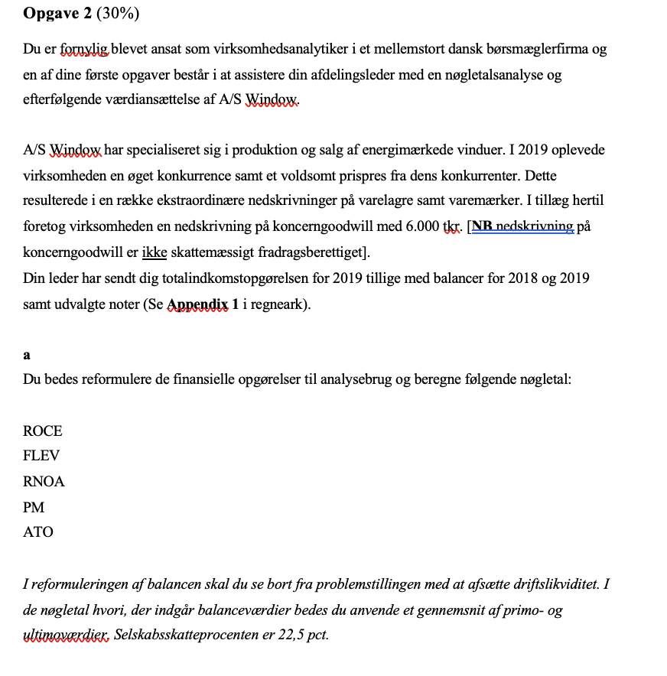
Totalindkomstopgørelse |  |  |  | Udvalgte noter:
 |  |  |  |  | 2019
1.000 Kr. | 2019 |  | Note | 1 Usædvanlige poster
Nettoomsætning | 25,000 |  |  | Nedskrivning på varelagre | -1,200
Produktionsomkostninger | -22,500 |  |  | Nedskrivning på varemærker | -800
Bruttofortjeneste | 2,500 |  |  | Nedskrivning på koncerngoodwill | -6,000
Salgs- og distributionsomkostninger | -800 |  |  | Usædvanlige poster i alt | -8,000
Administrationsomkostninger | -200
Driftsoverskud før usædvanlige poster | 1,500 |  |  | 2 Aktiekapital | 2019
Usædvanlige poster | -8,000 |  | 1 | Aktiekapitalen på 5.000 tkr. Består af 50.000 aktier af nom. 100 per aktie
Driftsoverskud før finansielle poster | -6,500 |  |  | Den 31. dec. 2019 bestod beholdningen af egne aktier af 4.000 stk.
Indtægter fra associerede selskaber, efter skat | 1,100
Finansielle indtægter | 50 |  |  |  | 2019 | 2018
Finansielle omkostninger | -1,700 |  |  | 3 Anden gæld
Årets resultat før skat | -7,050 |  |  | Skyldig moms | 100 | 80
Skat af årets resultat | 1,500 |  |  | Feriepenge | 140 | 220
Årets resultat | -5,550 |  |  | Skyldige renter | 100 | 120
 |  |  |  | Anden gæld i alt | 340 | 420
Årets resultat | -5,550
Valutakursregulering vedr. udenlandske enheder, efter skat | 50
Totalindkomst | -5,500 |  |  | Reformuleret Balance | 2019 | 2018

Balancer |  |  |  | Aktiver i alt | 32,650 | 37,280

1,000 kr. | 2019 | 2018 |  | Likvide midler | 1,200 | 1,000
Koncerngoodwill | 2,000 | 8,000 |  | Driftsaktiver | 31,450 | 36,280
Varemærker | 1,000 | 1,000
Immaterielle anlægsaktiver i alt | 3,000 | 9,000 |  | Leverandørgæld | 4,450 | 3,800
Grunde og bygninger | 9,500 | 9,200 |  | Udskudte skatteforplitigelser | 380 | 420
Maskiner og produktionsudstyr | 7,500 | 7,300 |  | Anden gæld | 240 | 300
Materielle anlægsaktiver | 17,000 | 16,500 |  | Pensionsforpligtigelser | 850 | 910
Udskudte skatteaktiver | 230 | 280 |  | Nettodriftsaktiviter(NOA) | 25,530 | 30,850
Kapitalinteresser i associerede selskaber | 120 | 100
Finansielle anlægsaktiver i alt | 350 | 380 |  | Likvidbeholdning | -1,200 | -1,000
Langfristede aktiver i alt | 20,350 | 25,880 |  | Langfristet Lån | 5,500 | 5,750
 |  |  |  | Kortfristet Lån | 1,130 | 980
Varelagre | 6,500 | 6,000 |  | Skyldige renter | 100 | 120
Tilgodehavender fra salg | 4,600 | 4,400 |  | Netto Finansielle Obligationer(NFO) | 5,530 | 5,850
Likvide beholdninger | 1,200 | 1,000
Kortfristede aktiver i alt | 12,300 | 11,400 |  | Egenkapital(CSE) | 20,000 | 25,000
Aktiver i alt | 32,650 | 37,280
 |  |  |  | Likvide beholdninger er eneste finansielle beholdninger
1,000 kr. | 2019 | 2018
Aktiekapital | 5,000 | 5,000 | 2 | Skyldige renter under anden gæld er en del af nettofinansielle forpligtigelser
Overført overskud | 13,600 | 18,800
Andre reserver | 1,400 | 1,200
Egenkapital i alt | 20,000 | 25,000 |  | Reformuleret totalindkomst |  | 2019

Pensionsforpligtelser | 850 | 910 |  | Nettoomsætning |  | 25,000
Udskudte skatteforpligtelser | 380 | 420 |  | Produktionsomkostninger |  | -22,500
Realkreditlån | 4,300 | 4,400 |  | Bruttoresultat |  | 2,500
Bankgæld | 1,200 | 1,350 |  | Salgs - og distributionsomkostninger |  | -800
Langfristede forpligtelser | 6,730 | 7,080 |  | Administrationsomkostninger |  | -200
 |  |  |  | Driftoverskud, før skat |  | 1,500
Realkreditlån | 850 | 780
Bankgæld | 280 | 200 |  | Rapporteret skat | 1,500
Leverandørgæld | 4,450 | 3,800 |  | Skattefordel @ 22,5% | -371
Anden gæld | 340 | 420 | 3 | Skatte fra andet driftsoverskud | -450 | 679
Kortfristede forpligtelser | 5,920 | 5,200 |  |  |  | 2,179
Forpligtelser i alt | 12,650 | 12,280
Passiver i alt | 32,650 | 37,280 |  | Andet driftoverskud
 |  |  |  | Nedskrivning på varelager | -1,200
 |  |  |  | Nedskrivning på varemærker | -800
 |  |  |  | Skattefordel @22,5% | 450
 |  |  |  | Indtægter fra associerede selskaber | 1,100
 |  |  |  | Valutakursregulering vedr. udenlandske enheder, efter skat | 50
 |  |  |  | Nedskrivning på koncerngoodwill | -6,000 | -6,400
 |  |  |  | Samlet driftsoverskud(OI) |  | -4,221

 |  |  |  | Finansielle indtægter | 50
 |  |  |  | Finansielle udgifter | -1,700
 |  |  |  | Skattefordel @ 22,5% | 371.25 | -1,279
 |  |  |  | Totalindkomst |  | -5,500

 |  |  |  | ROCE=Driftsoverskud/CSE | -24.4%
 |  |  |  | FLEV=NFO/CSE | 25.3%
 |  |  |  | RNOA=Drifstoverskud/NOA | -15.0%
 |  |  |  | PM=OI/Nettoomsætning | -16.9%
 |  |  |  | ATO=Nettoomæstning/NOA | 88.7%

Opgave 3
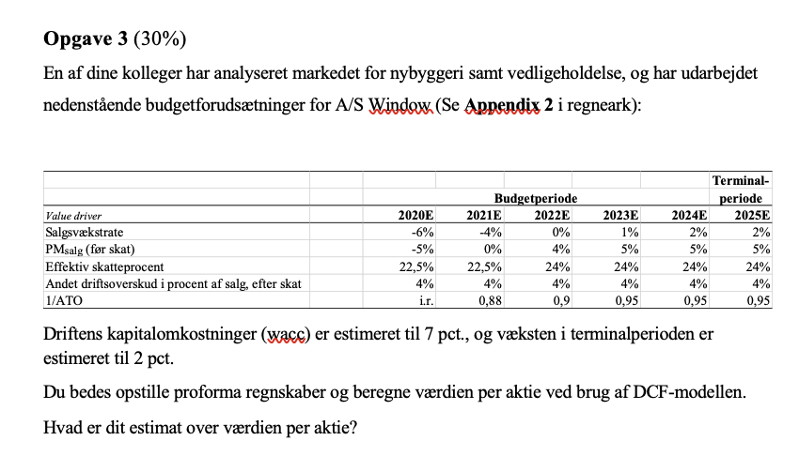
 |  |  |  |  |  |  | Terminal-
 |  | Budgetperiode |  |  |  |  | periode
Value driver |  | 2020E | 2021E | 2022E | 2023E | 2024E | 2025E
Salgsvækstrate |  | -6% | -4% | 0% | 1% | 2% | 2%
PMsalg (før skat) |  | -5% | 0% | 4% | 5% | 5% | 5%
Effektiv skatteprocent |  | 22.5% | 22.5% | 24% | 24% | 24% | 24%
Andet driftsoverskud i procent af salg, efter skat |  | 4% | 4% | 4% | 4% | 4% | 4%
1/ATO |  | i.r. | 0.88 | 0.90 | 0.95 | 0.95 | 0.95
 |  | 1 | 2 | 3 | 4 | 5
 |  | 2020E | 2021E | 2022E | 2023E | 2024E
Nettoomsætning |  | 25000 | 24000 | 24000 | 24240 | 24725 | 25219
Driftsoverskud, før skat |  | -1250 | 0 | 960 | 1212 | 1236.24 | 1260.9648 | RR | 0.07
Skat |  | -281 | 0 | 230 | 291 | 297 | 303 | Growth | 0.02
Driftsoverskud, efter skat |  | -969 | 0 | 730 | 921 | 940 | 958 | Diff | 0.05
Andet driftsoverskud |  | 1000 | 960 | 960 | 970 | 989 | 1009
Samlet driftsoverskud(OI) |  | 31 | 960 | 1690 | 1891 | 1929 | 1967

NOA |  | 25530 | 21120 | 21600 | 23028 | 23489 | 23958
NFO |  | 5530
CSE |  | 20000

FCF=OI-Delta NOA |  | 4441 | 480 | 262 | 1430 | 1459
Discount |  | 1 | 1 | 1 | 1 | 1
PV af FCF |  | 4151 | 419 | 214 | 1091 | 1040
PV SUM | 6915
TV |  |  |  |  |  | 29758.76928
PV af TV | 21217.591215
EV | 28132
NFO | 5530
V^E | 22602
Antal aktier | 46
Værdi per aktie | 491.35274959

Opgave 4
Beregning af EV

Markedsværdi af egenkapital + markedsværdi af netto finansielle forplitigelser(NFO)
(50-4) x 400 +5530 = 18400 + 5530 = 23930
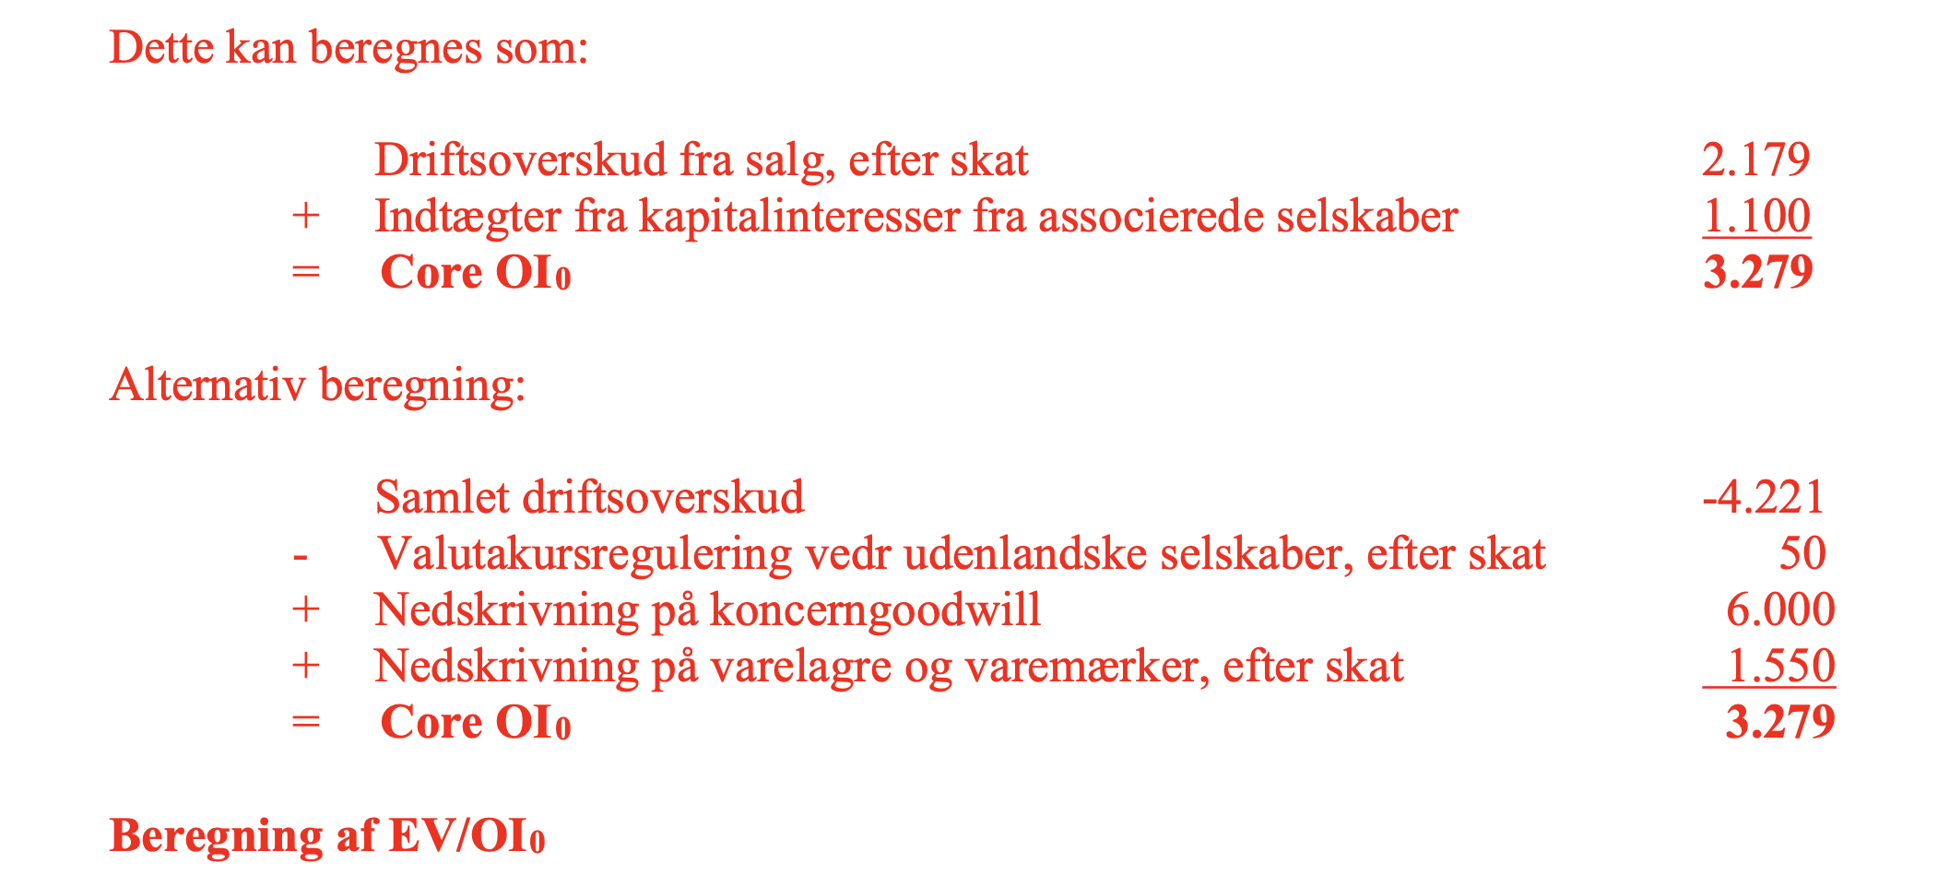

Herefter kan EV/OI findes ved
7.2979566941

